경제성_주요결과(8)
# | RN | Author | 비용분석방법 | 주요결과 | 결론
1 | 344 | Khosla(2021) | ⦁비용단위: 미국 달러($) ⦁분석방법: 비용차이분석(결정나무 모델) ⦁비용: - 검사비용: $40 - 첫 특별 상담: $167.09 - 외래관리(5회): $487.93 - 입원관리(평균 3.45일): $6,666 |  ⦁주요결과 - 현재 의사결정에 SFLT-1/PLGF 검사를 추가해 PE의심환자의 입원 34% 감소시킴(490 vs 323) | 임상기준에 추가적으로 sFlt-1/PlGF검사를 수행하게 되면 임산부가 전자간증으로 의심되는 경우 위험평가를 개선할 수 있는 정보를 제공할 수 있음. 해당 검사의 설정된 컷오프값에 기초한 결정 기준은 불필요한 입원을 줄이고, 비용을 줄 일 수 있음
2 | 418 | Chantraine(2021) | ⦁비용단위: 유로(€) ⦁분석방법: 비용차이분석(결정나무 모델) ⦁비용: - 검사비용: €62.51 - 치료비용: 입원, 외래예약, 고혈압 약제, 일반검사, 부작용 예방 및 치료 비용 | ⦁주요결과 : - SFLT-1/PLGF 검사하지 않은 경우 환자의 36.1%가 PE 진단 전 입원했고, 이중 26.4%가 PE로 발전함 -SFLT-1/PLGF 검사한 경우 입원환자는 19.8%로 감소하였고, 그 중 36.8%가 PE로 발전함 | 벨기에 의료환경에서 sFlt-1/PlGF 검사의 도입은 관리결정에 영향을 미치고, 진단절차를 개선하며, PE로 의심되는 환자들의 입원을 줄임으로써 가치가 있음. 또한 이는 벨기에 공공의료공급자에게 상당한 비용절감으로 이어질 것임
3 | 483 | Ohkuchi(2021b) | ⦁비용단위: 일본 엔화(¥) ⦁분석방법: 비용절감 평가(결정나무모형) ⦁비용: - 검사비용: ¥9,000 - 고집중관리(경구 코르티코스테로이드) 비용: 환자 당 ¥1,752 |  ⦁주요결과: - 검사를 함으로써 환자 당 ¥ 16,373 절감 | 일본에서 전자간증이 의심되는 여성의 관리를 위해 sFlt-1/PlGF 검사를 시행하면 불필요한 입원을 줄여주는 결과를 보여줌. 또한 이를 통해 일본 의료제공자들의 비용절감과 관련있음
4 | 12 | Hodel(2019) | ⦁비용단위: 유로(€) ⦁분석방법: 비용차이분석(결정나무 모델) ⦁비용: - 검사비용: €141(검사물질, 검사기기, 노동비용 포함) | 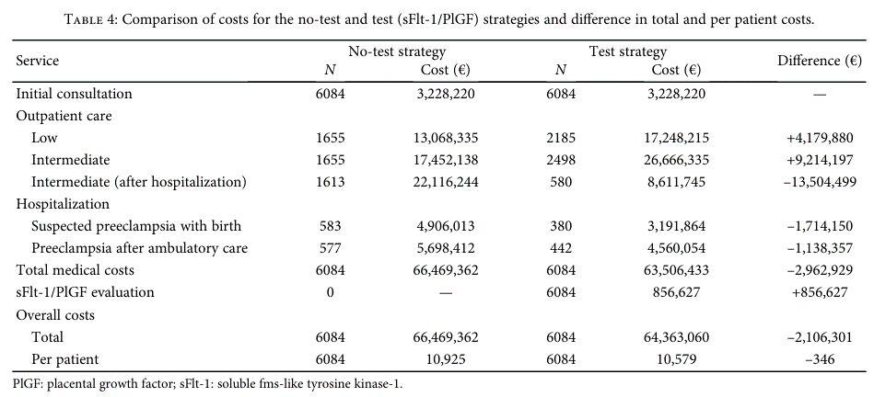 ⦁주요 결과: - 검사를 받은 시나리오에서 입원이 감소하였고, 환자당 €346 절감되었음 - 검사로 인한 추가비용(€856,627)는 검사로 인한 입원비용에서 절감되는데 검사를 하지 않는 시나리오와 비교해서 총 €2,962,929가 절감되었음 - 스위스 의료시스템에서 검사를 하지 않는 시나리오와 비교했을 때 검사했을때의 총 누적 비용절감액은 5년간 총 €5,867,441이었음 | 임상 관리 결정에서 현재 진단방법 한가지만을 사용하는것보다는 SFLT-1/PLGF를 추가로 사용하는 것이 PE의심 여성에게 더 나은 방법임. 해당 검사를 스위스에 도입하는 것은 전자간증의 단기예측을 가능하게 하여 경제적으로 보이며, 진단정확소의 향상과 불필요한 입원의 감소가 비용절감으로 이어질것으로 보임
5 | 1350 | Schlembach(2018) | ⦁비용단위: 유로(€) ⦁분석방법: 비용차이분석(결정나무 모델) ⦁비용: - 검사비용: €80 - 치료비용: 입원, 외래예약, 고혈압 약제, 일반검사, 부작용 예방 및 치료 비용 | ⦁주요결과: -검사하지 않고 PE 진단전에 입원한 환자는 44.6% (91/204), 이 중 29.6%가 전자간증 발병 -검사 후 PE 진단전 입원한 환자는 24.0%(49/204), 이중 40.8%가 전자간증 발병 -병원입원이 감소함으로서 환자당 €361 비용절감됨 | PROGNOSIS 연구의 독일 환자 코호트 분석을 기반으로 SFLT-1/PLGF 비율을 38이하로 사용하면, 전자간증이 의심되는 여성을 대상으로 불필요한 입원을 줄일 수 있음을 보여줌. 또한 이러한 결과가 의료자원 활용을 감소하고, 독일 DRG 시스템의 상당한 비용절감으로 이어지며, 독일에서 전자간증 의심 여성의 SFLT-1/PLGF 검사가 지지될 수 있음을 입증함
6 | 1450 | Figueria(2018) | ⦁비용단위: 브라질 헤알(R$) ⦁분석방법: 공공, 민간병원에서 비용차이 분석(결정나무 모델) ⦁비용: - 검사비용: R$347.30 - 치료비용: 입원, 외래예약, 고혈압 약제, 일반검사, 부작용 예방 및 치료 비용 | 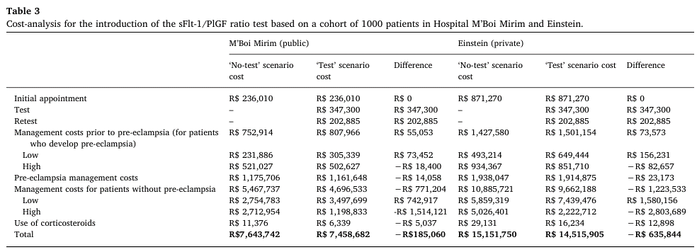 ⦁주요결과: - 비용절감요인은 주로 입원 비용을 통해 나타남 - 공공병원에서 예상되는 비용은 R$185.06, 민간병원은 R$ 635.84 이었음 | SFLT-1/PLGF는 정확하게 정량화 하는 검사로 임상의가 의사결정을 제공할 수 있고, 제한된 의료자원을 최적화로 사용할 수 있게 함으로써, 불필요한 입원을 피할 수 있도록 보장하는 검사임. 반대로 위험도가 높은 여성을 식별해 낼 수 있어, 신생아의 위험을 줄일 수 있는 조치를 사전에 취할 수 있게 함. 따라서 브라질의 공공 및 민간병원에서 의사결정도구로 사용하게 된다면, 의료시스템 내에서 희소자원을 최적할당을 허용함으로써 상당한 비용절감의 가능성이 있음
7 | 1717 | Frusca(2017) | ⦁비용단위: 유로 ⦁분석방법: 1년간 총 비용분석(결정나무 모델) ⦁비용: - 검사비용: €50.12 - 입원비용: DRG로 환자당 평균 €862.80 - 응급실 입원: €1,471 - 환자당 ICU 비용: €1,383 | 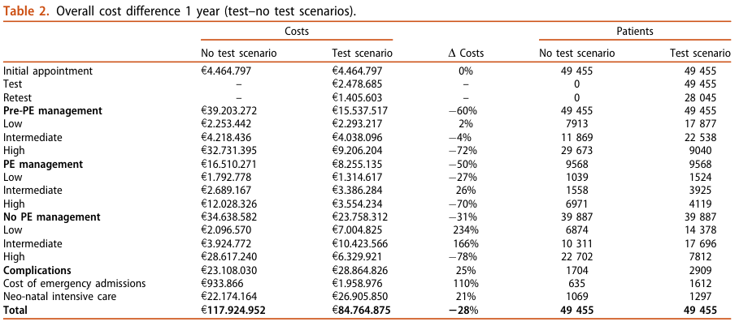 ⦁주요결과: - 1년간 전체 비용차이: 검사를 추가로 하는경우는 일반치료만 하는경우와 비교하여 기본 치료비용은 28%감소함(€33.2 백만유로) - PE가 발병하기전에 불필요한 입원이 69.5% 감소하였으며, 위험을 더 구문하기 용이하게 되었으며 intermediate, low level의 환자들이 PE로 발전되지 않도록 관리 할 수 있음 | 표준 관리에 추가로 SFLT-1/PLGF 검사를 도입하는 것은 전자간증이 의심되는 모든 위험수준의 여성들에게서 과진단, 과치료를 예방하게 되고, 불필요한 입원을 줄여줄 수 있음. 동시에 INHS에 비용절감을 불러올 수 있으며, 더 높은 전자간증 위험에 있는 여성들을 더 잘 식별할 수 있게 됨
8 | 2197 | Vatish(2016) | ⦁비용단위: 영국 파운드 ⦁분석방법: 비용차이분석(결정나무 모델) ⦁비용: - 검사비용: £65 - 치료비용: 입원, 외래예약, 고혈압 약제, 일반검사, 부작용 예방 및 치료 비용 - 입원비용: 1일당 £377로 7일간 입원함 | 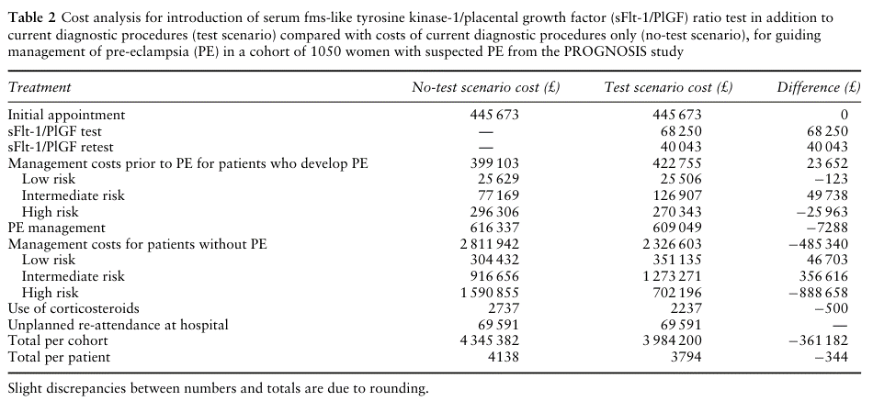 ⦁주요결과: - PROGNOSIS 연구대상자 1,050명에서 입원여성이 213명 감소한것과 같은 효과이며, 이때 환자당 £344 비용절감 효과를 가져올것으로 예상됨 | SFLT-1/PLGF 검사는 영국에서 전자간증이 의심되는 여성들의 불필요한 입원을 줄일 수 있어, 비용절감 효과를 보일 수 있음

